VIG DIURNO 12 X 36
PLANILHA DE CUSTOS E FORMAÇÃO DE PREÇOS

DISCRIMINAÇÃO DOS SERVIÇOS (DADOS REFERENTES À CONTRATAÇÃO)

B | Local da Execução: |  |  |  |  | Pinheiral/RJ
C | Ano do Acordo, Convenção ou Dissídio Coletivo: |  |  |  |  | RJ000196/2022
D | Número de meses de execução contratual: |  |  |  |  | 12

DISCRIMINAÇÃO DOS SERVIÇOS (DADOS REFERENTES À CONTRATAÇÃO)
Tipo de Serviço |  | Unidade de Medida |  | Quantidade Total a Contratar (Em função da Unidade de Medida)
Vigilância Desarmada Diurno 12 X 36 |  | POSTO |  | 2

Planilha de Custos e Formação de preços

Mão de obra vinculada à execução contratual
Dados para composição dos custos referentes a mão de obra
1 | Tipo de Serviço |  |  |  |  | VIGILÂNCIA
2 | Classificação Brasileira de Ocupações (CBO) |  |  |  |  | CBO 5173-30
3 | Salário Normativo da Categoria Profissional |  |  |  |  | R$ 1,662.20
4 | Categoria Profissional |  |  |  |  | VIGILANTE
5 | Data-base da Categoria (dia/mês/ano) |  |  |  |  | 2022-01-01

Módulo 1 - Composição da Remuneração

1 | Composição da Remuneração |  |  |  |  |  | Valor (R$)
A | Salário-Base |  |  |  |  |  | R$ 1,662.20
B | Adicional de Periculosidade (30%) |  |  |  |  |  | R$ 498.66
C | Adicional de Insalubridade |  |  |  |  |  | -
D | Adicional Noturno
E | Adicional de Hora Noturna Reduzida |  |  |  |  |  | -
F | Outros (especificar) |  |  |  |  |  | -
Total |  |  |  |  |  |  | R$ 2,160.86

Módulo 2 - Encargos e Benefícios Anuais, Mensais e Diários

Submódulo 2.1 -13º (décimo terceiro) salário, Férias e Adicional de Férias
2.1 | 13º (décimo terceiro) salário, Férias e Adicional de Férias |  |  |  |  | Percentual (%) | Valor (R$)
A | 13º (décimo terceiro) salário |  |  |  |  | 8.33% | R$ 180.07
B | Férias e Adicional de Férias |  |  |  |  | 12.100% | R$ 261.46
Total |  |  |  |  |  | 20.43% | R$ 441.54

Submódulo 2.2 - Encargos Previdenciários (GPS), Fundo de Garantia por Tempo de Serviço (FGTS) e outras contribuições.
2.2 | GPS, FGTS e outras contribuições |  |  |  |  | Percentual (%) | Valor (R$)
A | INSS |  |  |  |  | 20.00% | R$ 520.48
B | SALÁRIO EDUCAÇÃO |  |  |  |  | 2.50% | R$ 65.06
C | SAT/INSS |  |  |  |  | 6.00% | R$ 156.14
D | SESC ou SESI |  |  |  |  | 1.50% | R$ 39.04
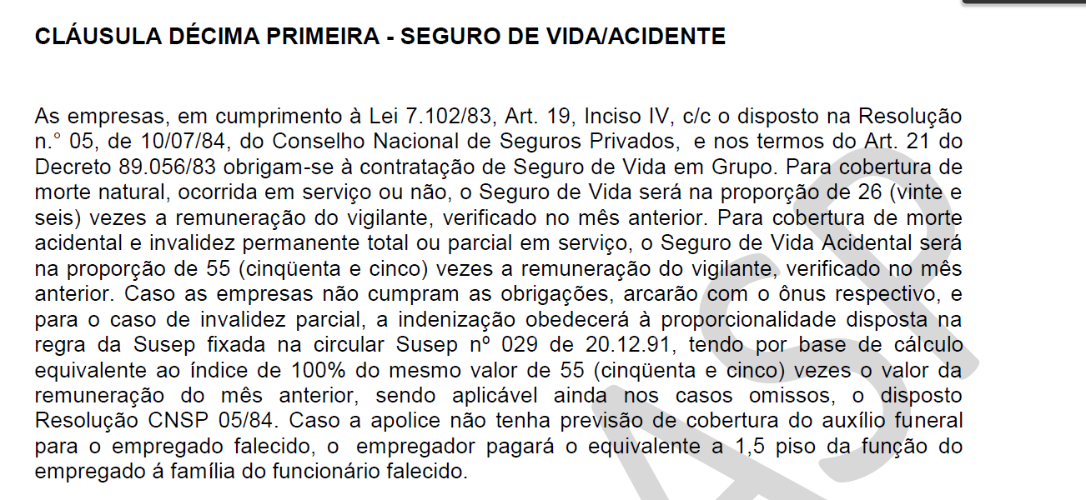
E | SENAI - SENAC |  |  |  |  | 1.00% | R$ 26.02
F | SEBRAE |  |  |  |  | 0.60% | R$ 15.61
G | INCRA |  |  |  |  | 0.20% | R$ 5.20
H | FGTS |  |  |  |  | 8.00% | R$ 208.19
Total |  |  |  |  |  | 39.80% | R$ 1,035.75

Submódulo 2.3 - Benefícios Mensais e Diários
2.3 | Benefícios Mensais e Diários |  |  |  |  |  | Valor (R$)
A | Cláusula 41ª CCT - Transporte (Municipal) |  |  |  |  |  | R$ 87.01
B | Cláusula 8ª CCT - Auxílio-Refeição/Alimentação |  |  |  |  |  | R$ 388.73
C | Cláusula 11ª CCT - Seguro de Vida / Acidente |  |  |  |  |  | R$ 12.42
D | Cláusula 6ª CCT - Adicional de Tempo de Serviço (Vale alimentação em Substituição ao triênio) |  |  |  |  |  | R$ 12.17
E | Cláusula 10ª CCT - Auxílio Familiar ao Trabalhador |  |  |  |  |  | R$ 27.00
Total |  |  |  |  |  |  | R$ 527.32

Quadro-Resumo do Módulo 2 - Encargos e Benefícios anuais, mensais e diários
2 | Encargos e Benefícios anuais, mensais e diários |  |  |  |  |  | Valor (R$)
2.1 | 13º (décimo terceiro) salário, Férias e Adicional de Férias |  |  |  |  |  | R$ 441.54
2.2 | GPS, FGTS e outras contribuições |  |  |  |  |  | R$ 1,035.75
2.3 | Benefícios Mensais e Diários |  |  |  |  |  | R$ 527.32
Total |  |  |  |  |  |  | R$ 2,004.61

Módulo 3 - Provisão para Rescisão

3 | Provisão para Rescisão |  |  |  |  | Percentual (%) | Valor (R$)
A | Aviso Prévio Indenizado |  |  |  |  | 0.42% | R$ 9.00
B | Incidência do FGTS sobre o Aviso Prévio Indenizado |  |  |  |  | 0.033% | R$ 0.72
C | Multa do FGTS e contribuição social sobre o Aviso Prévio Indenizado |  |  |  |  | 4.35% | R$ 94.00
D | Aviso Prévio Trabalhado |  |  |  |  | 1.944% | R$ 42.02
E | Incidência de GPS, FGTS e outras contribuições sobre o Aviso Prévio Trabalhado |  |  |  |  | 0.56% | R$ 12.18
F | Multa do FGTS e contribuição social sobre o Aviso Prévio Trabalhado |  |  |  |  | 0.65% | R$ 14.05
Total |  |  |  |  |  | 7.96% | R$ 171.97

Módulo 4 - Custo de Reposição do Profissional Ausente

Submódulo 4.1 - Ausências Legais
4.1 | Ausências Legais |  |  |  |  | Percentual (%) | Valor (R$)
A | Substituto na Cobertura Férias |  |  |  |  | 1.62% | R$ 35.01
B | Substituto na Cobertura de Ausências Legais |  |  |  |  | 0.28% | R$ 6.00
C | Substituto na Cobertura de Licença-Paternidade |  |  |  |  | 0.08% | R$ 1.73
D | Substituto na Cobertura de Ausência por acidente de trabalho |  |  |  |  | 0.25% | R$ 5.40
E | Substituto na Coberturade Afastamento Maternidade |  |  |  |  | 0.06% | R$ 1.30
F | Substituto na Cobertura de Auxílio-doença |  |  |  |  | 1.66% | R$ 35.87
Total |  |  |  |  |  | 3.95% | R$ 85.31

Submódulo 4.2 - Substituto na Intrajornada
4.2 | Substituto na Intrajornada |  |  |  |  |  | Valor (R$)
A | Intervalo Intrajornada Indenizado |  |  |  |  |  |  | Obs. | Submódulo zerado visto que Pinheiral não necessitará de substituto Intrajornada
Total |  |  |  |  |  |  | R$ 0.00

Quadro-Resumo do Módulo 4 - Custo de Reposição do Profissional Ausente
4 | Custo de Reposição do Profissional Ausente |  |  |  |  |  | Valor (R$)
4.1 | Substituto nas Ausências Legais |  |  |  |  |  | R$ 85.31
4.2 | Substituto na Intrajornada |  |  |  |  |  | R$ 0.00
Total |  |  |  |  |  |  | R$ 85.31

Módulo 5 - Insumos Diversos

5 | Insumos Diversos |  |  |  |  |  | Valor (R$)
A | Uniformes |  |  |  |  |  | R$ 63.14
B | Materiais |  |  |  |  |  | R$ 9.81
C | Equipamentos |  |  |  |  |  | R$ 6.09
D | Outros (especificar)
Total |  |  |  |  |  |  | R$ 79.04

Módulo 6 - Custos Indiretos, Tributos e Lucro

6 | Custos Indiretos, Tributos e Lucro |  |  |  |  | Percentual (%) | Valor (R$)
A | Custos Indiretos |  |  |  |  | 6.00% | R$ 270.11
B | Lucro |  |  |  |  | 6.79% | R$ 324.01
 | Subtotal (A + B) |  |  |  |  | 12.79% | R$ 594.12
C | Tributos
 | C.1. Tributos Federais
 | PIS |  |  |  |  | 0.65% | R$ 35.11
 | COFINS |  |  |  |  | 3.00% | R$ 162.03
 | C.2. Tributos Estaduais (ISENTO) |  |  |  |  | 0.00% | R$ 0.00
 | C.1. Tributos Municipais |  |  |  |  |  | R$ 0.00
 | ISS |  |  |  |  | 2.00% | R$ 108.02
 | Subtotal (C) |  |  |  |  | 5.65% | 305.16
Total (A+B+C) |  |  |  |  |  | 18.44% | R$ 899.28

Quadro-resumo do custo por empregado

Mão de obra vinculada à execução contratual (valor por empregado) |  |  |  |  |  |  | Valor (R$)
A | Módulo 1 - Composição da Remuneração |  |  |  |  |  | R$ 2,160.86
B | Módulo 2 - Encargos e Benefícios Anuais, Mensais e Diários |  |  |  |  |  | R$ 2,004.61
C | Módulo 3 - Provisão para Rescisão |  |  |  |  |  | R$ 171.97
D | Módulo 4 - Custo de Reposição do Profissional Ausente |  |  |  |  |  | R$ 85.31
E | Módulo 5 - Insumos Diversos |  |  |  |  |  | R$ 79.04
Subtotal (A+B+C+D+E) |  |  |  |  |  |  | R$ 4,501.78
F | Módulo 6 - Custos Indiretos,Tributos e Lucro |  |  |  |  |  | R$ 899.28
Valor Total por Empregado |  |  |  |  |  |  | R$ 5,401.06

Quadro-Resumo do valor mensal dos serviços

Tipo de Serviço (A) |  |  | Valor Proposto Por Empregado (B) | Qtd de Empregados por posto (C) | Valor Proposto por posto (D) = (B x C) | Qtd de Postos (E) | Valor Total do serviço F=(D x E)
I | Vigilância Desarmada Diurno 12 X 36 |  | R$ 5,401.06 | 2 | R$ 10,802.12 | 2 | R$ 21,604.24
Valor Mensal dos Serviços |  |  |  |  |  |  | R$ 21,604.24

Quadro Demonstrativo do valor global da proposta

VALOR GLOBAL DA PROPOSTA
DESCRIÇÃO |  |  |  |  |  |  | VALOR (R$)
A | Valor Proposto por unidade de medida (Posto) |  |  |  |  |  | R$ 10,802.12
B | Valor mensal do serviço |  |  |  |  |  | R$ 21,604.24
C | Valor Global da proposta (B x 12 meses) |  |  |  |  |  | R$ 259,250.88

